手順書
操作手順書 |  |  |  |  | 作成日時：2019/08/07-18:41:14

 | １．操作環境

 |  |  | シナリオファイル名 | C:\Users\Administrator\Desktop\動作確認手順\銀行マスタ一覧リスト.winsnr

 | ２．操作手順

 |  | ２．１．シナリオ：銀行マスタ一覧リスト
 |  |  | ２．１．１．[銀行マスタ一覧リスト]ウィンドウ |  |  | 確認日 | 結果
 |  |  | 画面 | 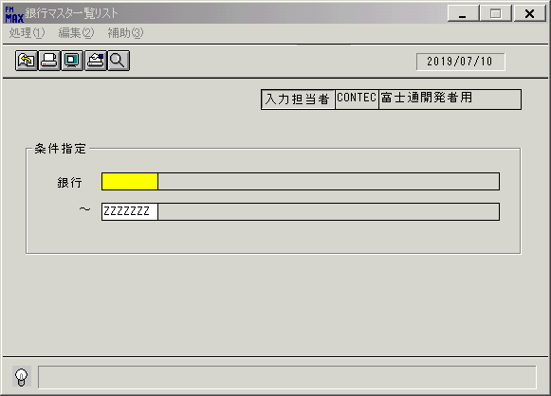
 |  |  | 操作内容 | [銀行マスタ一覧リスト]を初期表示します

 |  |  | ２．１．２．[銀行マスタ一覧リスト]ウィンドウ |  |  | 確認日 | 結果
 |  |  | 画面 | 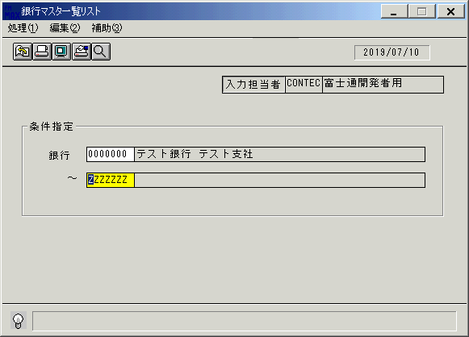
 |  |  | 操作内容 | 「銀行」に[0000000]を入力し、Enterボタンを押します。

 |  |  | ２．１．３．[銀行マスタ一覧リスト]ウィンドウ |  |  | 確認日 | 結果
 |  |  | 画面 | 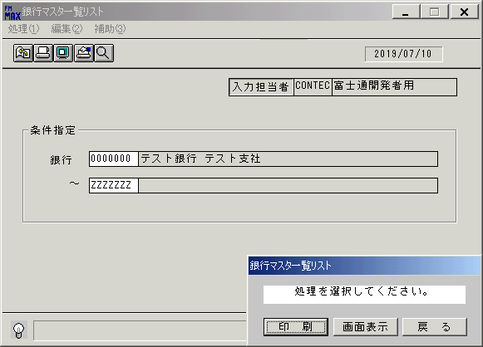
 |  |  | 操作内容 | 「銀行マスタ一覧リスト」ウィンドウが表示されますので「画面表示」を押します。

 |  |  | ２．１．４．[銀行マスタ一覧リスト]ウィンドウ- [銀行マスタ一覧リスト･ﾚﾎﾟｰﾄ]ウィンドウ |  |  | 確認日 | 結果
 |  |  | 画面 | 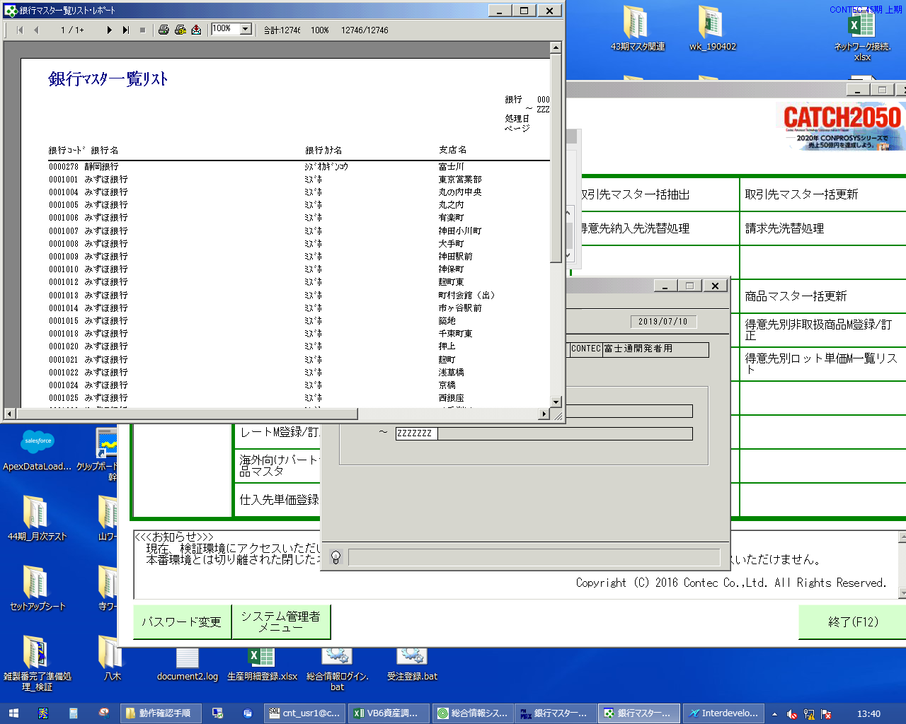
 |  |  | 操作内容 | 「銀行マスタ一覧リスト･ﾚﾎﾟｰﾄ」ウィンドウ最大化します。

 |  |  | ２．１．５． [銀行マスタ一覧リスト･ﾚﾎﾟｰﾄ]ウィンドウ |  |  | 確認日 | 結果
 |  |  | 画面 | 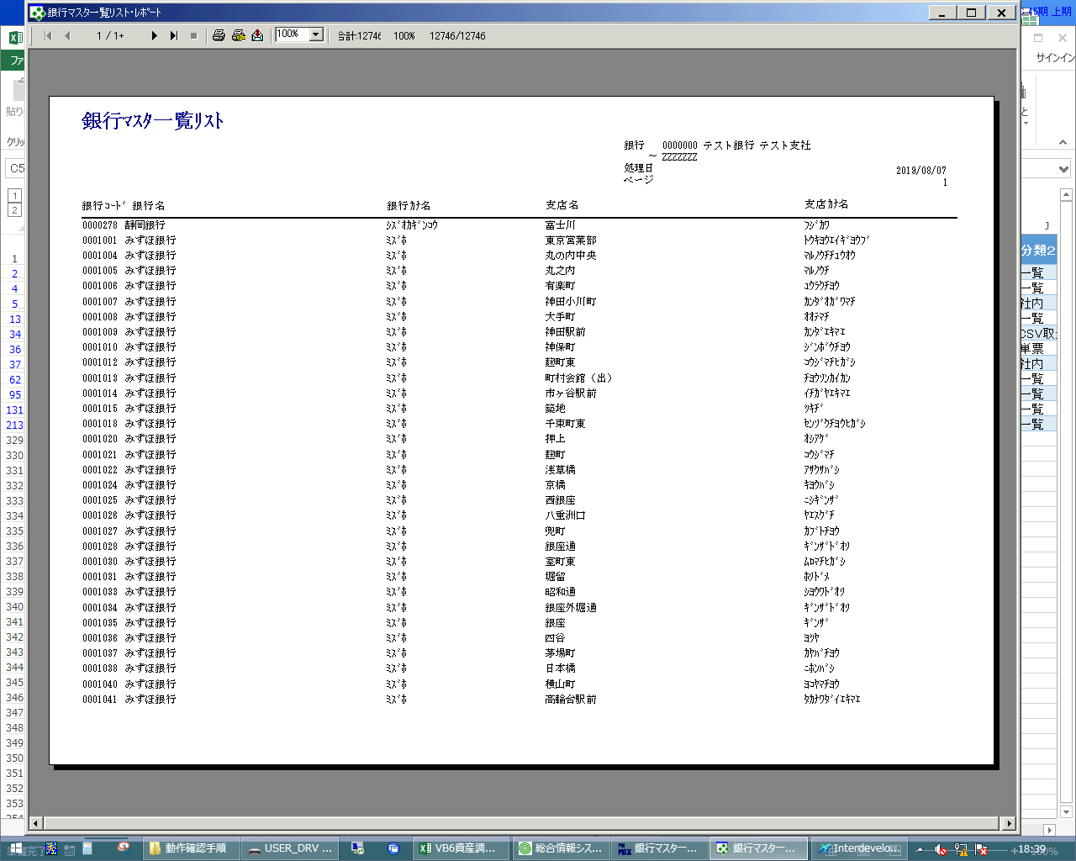
 |  |  | 操作内容 | ×ボタンを押してレポート画面を閉じます。

 |  |  | ２．１．６．[銀行マスタ一覧リスト]ウィンドウ |  |  | 確認日 | 結果
 |  |  | 画面 | 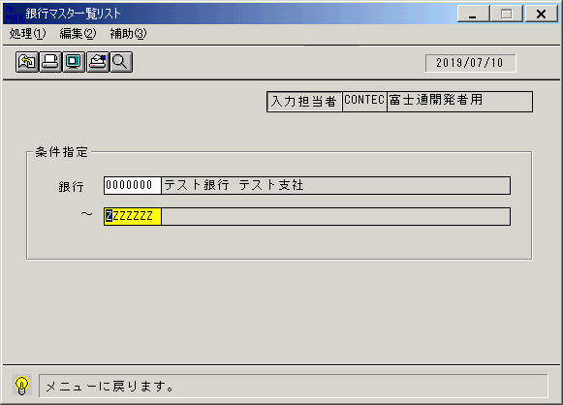
 |  |  | 操作内容 | 終了ボタンを押します

 |  |  | ２．１．７．[銀行マスタ一覧リスト]ウィンドウ |  |  | 確認日 | 結果
 |  |  | 画面 | 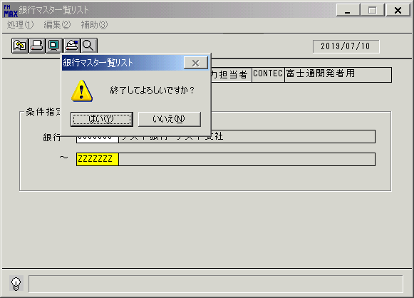
 |  |  | 操作内容 | 「はい」ボタンを押して、処理を終了します。

画面(銀行ﾏｽﾀ一覧ﾘｽﾄ)
画面項目説明 |  |  |  | ユーザ名：㈱コンテック殿 |  |  |  |  |  |  | ｼｽﾃﾑ名：新総合情報システム |  |  |  |  | ﾌﾟﾛｾｽID/名：販売システム |  |  | 作成日:２００９年０１月０５日
 |  |  |  |  |  |  |  |  |  |  | ｼﾞｮﾌﾞID/名：BNK／マスタメンテ |  |  |  |  | ﾌﾟﾛｸﾞﾗﾑID/名：BNKPR51/銀行マスタ一覧リスト |  |  | 作成者：ACE)走浦

 | 【画面項目説明】 |  | 画面名：銀行マスタ一覧リスト |  |  |  |  |  |  |  |  |  | FormID：BNKPR51 |  | ﾓｰﾄﾞ |  | 初期状態
 |  |  |  |  |  |  |  |  |  |  |  |  |  |  | 権限
 | № | 入出力項目名 |  |  | 入力 |  | 表示 | 属性 | 表示桁 | 入力桁 | レ | データソース |  | 項目名(初期値） |  |  |  | 項目説明
 |  |  |  |  | 必須 | 任意

 | 1 | 入力担当者コード |  |  |  |  | ○ | X | 6 |  |  |  |  | ログイン担当者コード
 | 2 | 入力担当者名 |  |  |  |  | ○ | NX | 20 |  |  | 担当者マスタ |  | 担当者名称 |  |  |  | 担当者マスタ.担当者コード = ログイン担当者コード
 |  | ＜条件＞
 | 3 | 開始銀行（コード） |  |  |  | ○ |  | X |  | 7 |  |  |  | 空白
 | 4 | 開始銀行（名称） |  |  |  |  | ○ | NX | 50 |  |  |  |  | 空白
 | 5 | 終了銀行（コード） |  |  |  | ○ |  | X |  | 7 |  |  |  | "ZZZZZZZ"
 | 6 | 終了銀行（名称） |  |  |  |  | ○ | NX | 50 |  |  |  |  | 空白

起動元EXE
システム情報
制御ファイル
データファイル
起動先EXE
画面項目説明 |  |  |  | ユーザ名：㈱コンテック殿 |  |  |  |  |  |  | ｼｽﾃﾑ名：新総合情報システム |  |  |  |  | ﾌﾟﾛｾｽID/名：販売システム |  |  | 作成日:２００９年０１月０５日
 |  |  |  |  |  |  |  |  |  |  | ｼﾞｮﾌﾞID/名：BNK／マスタメンテ |  |  |  |  | ﾌﾟﾛｸﾞﾗﾑID/名：BNKPR51/銀行マスタ一覧リスト |  |  | 作成者：ACE)走浦

 | 【画面項目説明】 |  | 画面名：銀行マスタ一覧リスト |  |  |  |  |  |  |  |  |  | FormID：BNKPR51 |  | ﾓｰﾄﾞ |  | 項目入力状態
 |  |  |  |  |  |  |  |  |  |  |  |  |  |  | 権限
 | № | 入出力項目名 |  |  | 入力 |  | 表示 | 属性 | 表示桁 | 入力桁 | レ | データソース |  | 項目名(初期値） |  |  |  | 項目説明
 |  |  |  |  | 必須 | 任意

 | 1 | 入力担当者コード |  |  |  |  | ○ | X | 6
 | 2 | 入力担当者名 |  |  |  |  | ○ | NX | 20
 |  | ＜条件＞
 | 3 | 開始銀行（コード） |  |  |  | ○ |  | X |  | 7
 | 4 | 開始銀行（名称） |  |  |  |  | ○ | NX | 50 |  |  | 銀行マスタ |  | 銀行名称 & 支店名称 |  |  |  | 銀行マスタ.銀行コード＝画面.開始銀行（コード）
 | 5 | 終了銀行（コード） |  |  |  | ○ |  | X |  | 7
 | 6 | 終了銀行（名称） |  |  |  |  | ○ | NX | 50 |  |  | 銀行マスタ |  | 銀行名称 & 支店名称 |  |  |  | 銀行マスタ.銀行コード＝画面.終了銀行（コード）

